상품제안서
꿀먹은 한라산 제주 벌꿀 꿀스틱 20개입 1세트 | 상품코드: F30700

 |  |  |  |  |  |  | 02-412-0044 | www.easy1.co.kr
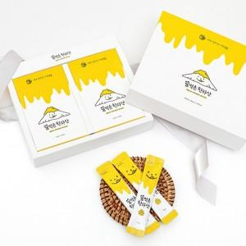

【상세/제작정보】 | 청정 제주 깊은 곶자왈에서 키운 벌꿀 스틱 100% 제주산 벌꿀 1박스당 포장수량 30개

【인쇄/포장옵션】 | 인쇄불가 / 시판박스

【공급단가】 | 수량 | 50~ | 100~ | 500~ | 1,000~ | 2,000~
*VAT별도 | 단가 | 9,750원 | 9,590원 | 9,360원 | 9,120원 | 8,970원
 | 쇼핑백 | 870원 | 860원 | 840원 | 810원 | 800원

【상품 URL】 | https://dev.easy1.co.kr:443/src/goods_detail.php?gdno=30700

